信用交易
融资融券市场交易数据统计(2025-06-12)

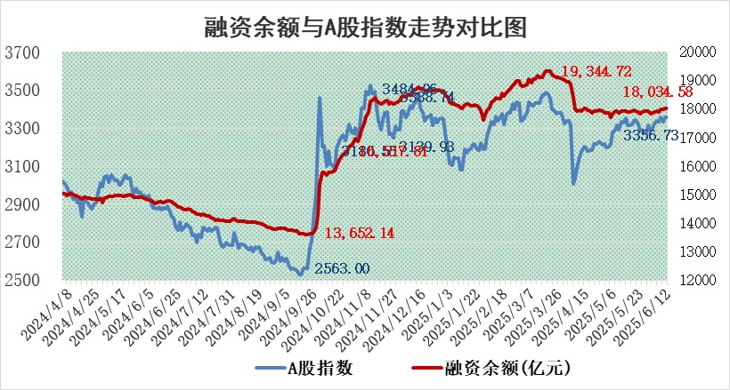
标的证券 | 融资融券余额（亿元） | 融资余额（亿元） | 融券余额（亿元） | 融资买入额（亿元） | 融资融券规模变化（亿元） | 融资余额增幅(‰) | 融券余额增幅(%)
统计数据 | 18,213.25 | 18,034.58 | 123.36 | 1,123.30 | 24.07 | 1.32 | 0.15

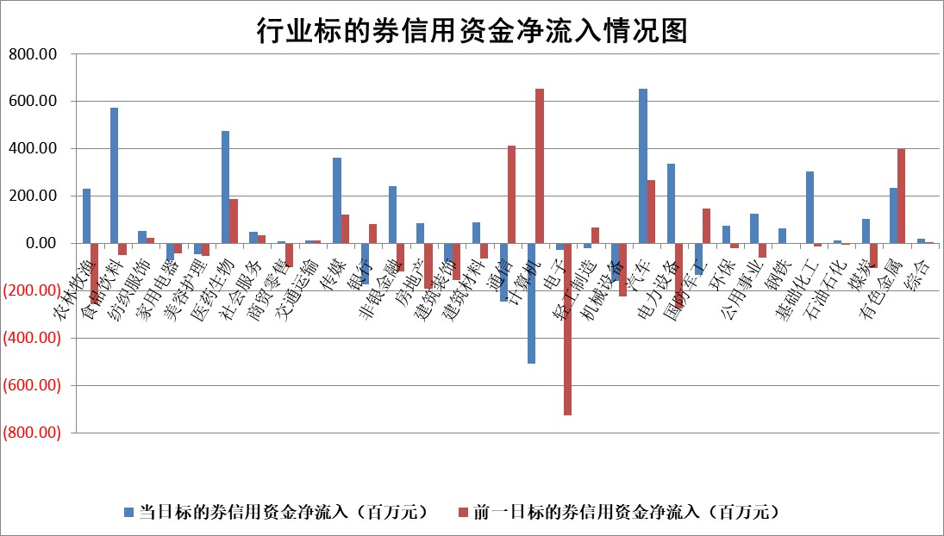

标的基金代码 | 标的基金简称 | 融资余额/市值(%) | 融资余额增幅(%) | 融资买入额/成交金额(%) | （融资余额净增额-融券余额净增额）/市值(‱) | 融券余额降幅(%) | ABS[（融资余额净增额-融券余额净增额）/市值净增额-1](%)
159902 | 华夏中小板ETF | 0.00 | 0.00 | 0.00 | 0.00 | 0.00 | 100.00
159915 | 易方达创业板ETF | 2.08 | -3.08 | 112136.50 | -6.51 | 23.98 | 87.28
159919 | 嘉实沪深300ETF | 0.64 | -4.08 | 0.72 | -2.80 | -7.65 | 31.46
159920 | 华夏恒生ETF | 30.95 | -0.28 | 82.68 | -8.69 | 1.07 | 91.95
159922 | 嘉实中证500ETF | 0.91 | -16.15 | 4.42 | -17.55 | -0.17 | 153.71
159925 | 南方沪深300ETF | 0.40 | 0.21 | 0.58 | 0.08 | -0.05 | 100.20
159928 | 消费ETF | 1.74 | 5.25 | 3.18 | 8.74 | 9.91 | 107.91
159934 | 易方达黄金ETF | 26.00 | -0.12 | 5.89 | -3.15 | 0.00 | 104.19
159939 | 全指信息技术ETF | 1.11 | 0.52 | 7.28 | 0.58 | 0.33 | 100.90
159940 | 全指金融地产ETF | 0.28 | 0.97 | 0.01 | 0.27 | 0.00 | 100.32
159995 | 半导体芯片ETF | 3.17 | 0.17 | 687.40 | 0.37 | -3.47 | 101.10
159997 | 天弘中证电子ETF | 0.73 | 3.95 | 1.34 | 2.79 | 0.28 | 110.01
159998 | 天弘中证计算机主题ETF | 1.39 | -20.10 | 0.21 | -34.92 | 0.00 | 88.03
510050 | 华夏上证50ETF | 1.80 | -1.78 | 102.27 | -3.33 | -3.15 | 81.64
510180 | 华安上证180ETF | 0.39 | 1.35 | 5.96 | 0.35 | -20.50 | 93.06
510880 | 华泰柏瑞红利ETF | 0.44 | -0.15 | 2.30 | -0.12 | -5.98 | 99.45
510900 | 易方达恒生H股ETF | 35.38 | 0.15 | 3.16 | 5.45 | 0.00 | 104.46
511010 | 5年期国债ETF | 2.02 | 7.50 | 0.33 | 14.10 | 0.00 | 764.61
511380 | 可转债及可交换债券ETF | 2.46 | -2.85 | 62.61 | -8.70 | -17.83 | 334.40
512000 | 全指证券ETF | 6.06 | -1.28 | 10.05 | -7.84 | -0.02 | 88.39
512010 | 沪深300医药卫生ETF | 4.43 | -1.99 | 60.35 | -9.10 | -2.15 | 132.37
512070 | 沪深300非银ETF | 2.56 | 2.96 | 302.99 | 7.36 | 0.00 | 72.22
512400 | 南方中证申万有色金属ETF | 1.39 | -4.80 | 0.53 | -7.43 | -5.73 | 82.66
512580 | 广发中证环保产业ETF | 0.79 | -2.13 | 0.04 | -1.73 | 0.00 | 96.45
512660 | 国泰中证军工ETF | 2.90 | -1.01 | 8.94 | -2.95 | 0.20 | 94.97
512800 | 华宝中证银行ETF | 4.14 | -1.15 | 1.74 | -5.16 | -0.99 | 102.50
512980 | 广发中证传媒ETF | 1.32 | 5.10 | 180.43 | 5.45 | -5.59 | 90.72
515030 | 华夏中证新能源汽车ETF | 1.69 | -1.38 | 0.99 | -1.42 | 10.03 | 94.14
515050 | 华夏中证5G通信主题ETF | 1.07 | -5.65 | 5.89 | -8.39 | -13.16 | 105.73
515070 | 华夏中证人工智能ETF | 2.46 | -1.22 | 20.84 | -3.03 | 0.00 | 85.86
标的股票比较指标 |  | 融资余额/流通A股市值(%) | 融资余额增幅(%) | 融资买入额/成交金额(%) | （融资余额净增额-融券余额净增额）/流通A股市值(‱) | 融券余额降幅(%) | ABS[（融资余额净增额-融券余额净增额）/流通A股市值净增额-1](%)
前十名标的个股 |  | 大理药业 | 理工导航 | 浙海德曼 | 中科磁业 | 久祺股份 | 江波龙
 |  | 卓朗科技 | 中科磁业 | 冠豪高新 | 浙江荣泰 | 众辰科技 | 绿通科技
 |  | 鹏都农牧 | 浙江荣泰 | 中环海陆 | 中颖电子 | 深水海纳 | 耐科装备
 |  | 东旭光电 | 天际股份 | 浙江龙盛 | 广康生化 | 红星发展 | 翔楼新材
 |  | 威创股份 | 大地熊 | 长高电新 | 北方长龙 | 高澜股份 | 理工导航
 |  | 海印股份 | 康平科技 | 中国中冶 | 大地熊 | 中路股份 | 阳光电源
 |  | 广汇汽车 | 华利集团 | 建龙微纳 | 盛帮股份 | 金鹰重工 | 天准科技
 |  | 首航高科 | 裕同科技 | 键凯科技 | 金凯生科 | 晨曦航空 | 宇邦新材
 |  | 超华科技 | 中颖电子 | 云南能投 | 中环海陆 | 新华传媒 | 观想科技
 |  | 联络互动 | 信质集团 | 京东方A | 信质集团 | 威尔高 | 和顺科技
后十名标的个股 |  | 中航产融 | 美晨生态 | 天茂集团 | 沧州大化 | 天玑科技 | 杰美特
 |  | 玉龙股份 | 倍轻松 | 天亿马 | 安妮股份 | 三维通信 | 亚玛顿
 |  | 江苏吴中 | 大宏立 | 中航产融 | 纽泰格 | 公元股份 | 精研科技
 |  | 海南椰岛 | 新泉股份 | 玉龙股份 | 同济科技 | 中南股份 | 药易购
 |  | 星光农机 | 纽泰格 | 江苏吴中 | 捷邦科技 | 德新科技 | 标榜股份
 |  | 帕瓦股份 | 楚天龙 | 海南椰岛 | 剑桥科技 | 华西股份 | 网宿科技
 |  | 美尔雅 | 同济科技 | 星光农机 | 八亿时空 | 旭光电子 | 久盛电气
 |  | 华西能源 | 秦安股份 | 帕瓦股份 | 敷尔佳 | 天成自控 | 金凯生科
 |  | 长园集团 | 圆通速递 | 美尔雅 | 欧圣电气 | 世联行 | 恒辉安防
 |  | 金刚光伏 | 安妮股份 | 华西能源 | 康欣新材 | 国脉文化 | 国恩股份
说明：1.以上普通交易数据和信用交易数据皆以交易日收盘后数据为基准；2.上述标的证券总数据只计算标的证券市场总数据，不包括从标的证券中调出去标的证券数据，所以与交易所公布的总值略有不同； 3.上述行业采用申万一级行业分类；4.以上标的基金和标的个股中比较的6个指标值中：前5个（从左至右）为正向指标，值越大排名越靠前；第6个为逆向指标，值越小，排名越靠前；5.第6个指标中ABS[]表示求绝对值，其主要用于考量信用资金相对净流入对股价相对净变化的贡献程度；6.数据来源：wind，交易所。

 |  |  |  | 证券代码 | 新增融资余额 | 融资买入额 | 融资买入增幅前10
 |  | 1 | 西部建设 | 002302 | 80643953 | 177472374 | 41%
 |  | 2 | 天键股份 | 301383 | 27855096 | 56831811 | 39%
 |  | 3 | 井松智能 | 688251 | 7040854 | 13763946 | 27%
 |  | 4 | 国电电力 | 600795 | 116116226 | 151740647 | 23%
 |  | 5 | 华立科技 | 301011 | 9342856 | 31199107 | 23%
 |  | 6 | 捷邦科技 | 301326 | 9066090 | 22350547 | 22%
 |  | 7 | 海利尔 | 603639 | 19864834 | 35520613 | 20%
 |  | 8 | 华研精机 | 301138 | 7597460 | 13339451 | 16%
 |  | 9 | 鹏辉能源 | 300438 | 83773067 | 304558811 | 16%
 |  | 10 | 建科股份 | 301115 | 7106455 | 29879412 | 15%

